계수fit
계수 자동 산출 (런결과입력을 채우면 갱신)

kV vs Q_dia (A 런 입력 시 갱신)
 | Q_dia
26µm 기울기 s (%p/kV) |  | 기존 60kV(Q92.3%)와 A1(57.5kV)을 잇는 직선 기울기 — 기존 −3.1과 비교
26µm kV* |  | Q=100% 지점
158µm 기울기 s |  | 60·63kV 2점 직선
158µm kV* |  | 직선상 Q=100% 지점
N_target (실측) | 수동판독 | B0~B4의 void%를 R별로 비교 — 기준(B0) 대비 ±ε 벗어나기 시작하는 R에서 N=D√p/R 계산해 기입
N_detect (실측) | 수동판독 | B3(16px)·B4(13px)의 매칭 결과 — 매칭 유지되는 최소 px 기입
F_min | 수동판독 | F1(16)·B2/B5(32)·F2(64)의 void% 반복편차 비교 — σ 허용 최소 F 기입
tact 계수 a, b | LINEST 사용 | 전 런의 tact를 x=(die면적/R²)·F 에 회귀: 기울기=a, 절편=b → Recipe_Model 보정계수에 기입

→ 확정된 계수는 Recipe_Model.xlsx '보정계수' 시트에 옮겨 적으면 레시피 모델 완성

시각자료
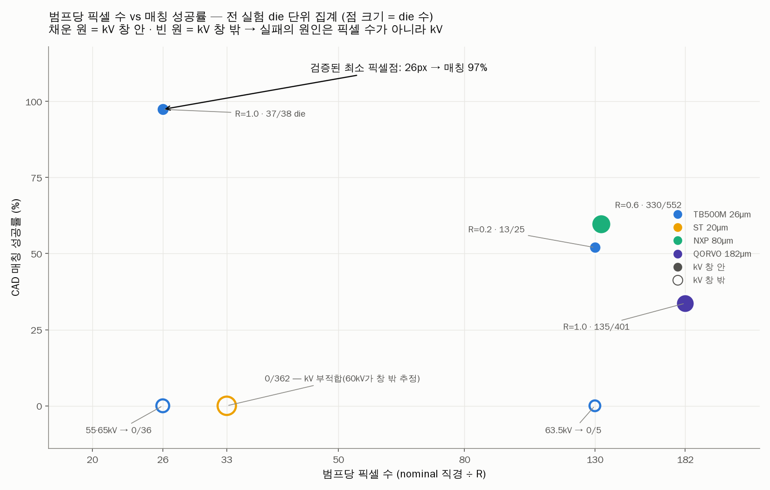
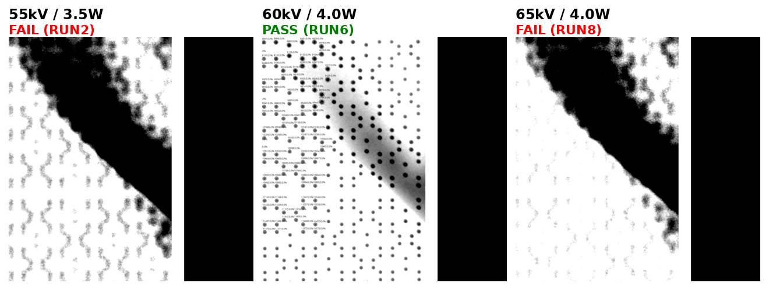
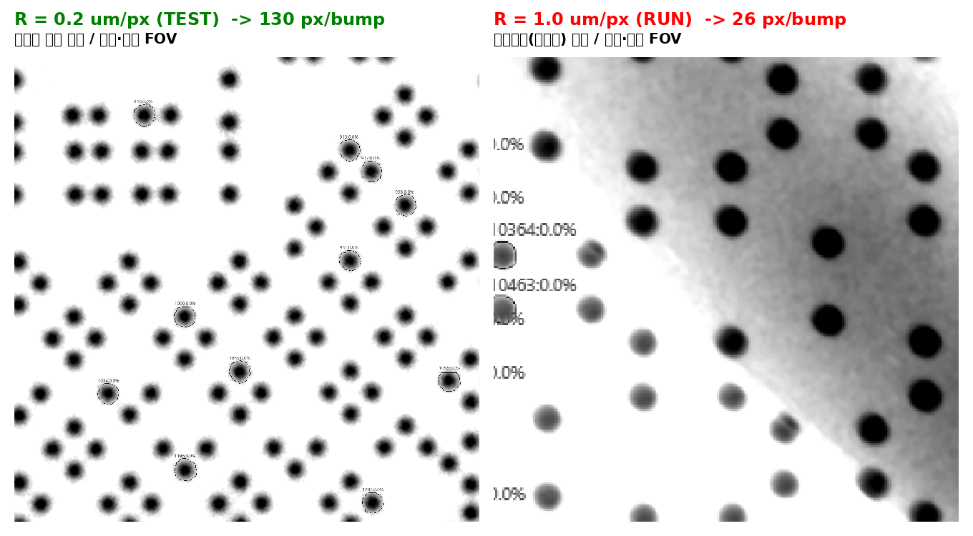
기존 데이터 시각자료 (DOE 설계의 근거)
① 범프당 픽셀 vs 매칭 성공률(기존 데이터, CAD신선도 교란 포함 — P0·B에서 확정) ② 전압별 이미지 비교 ③ R별 경계 비교

